титул
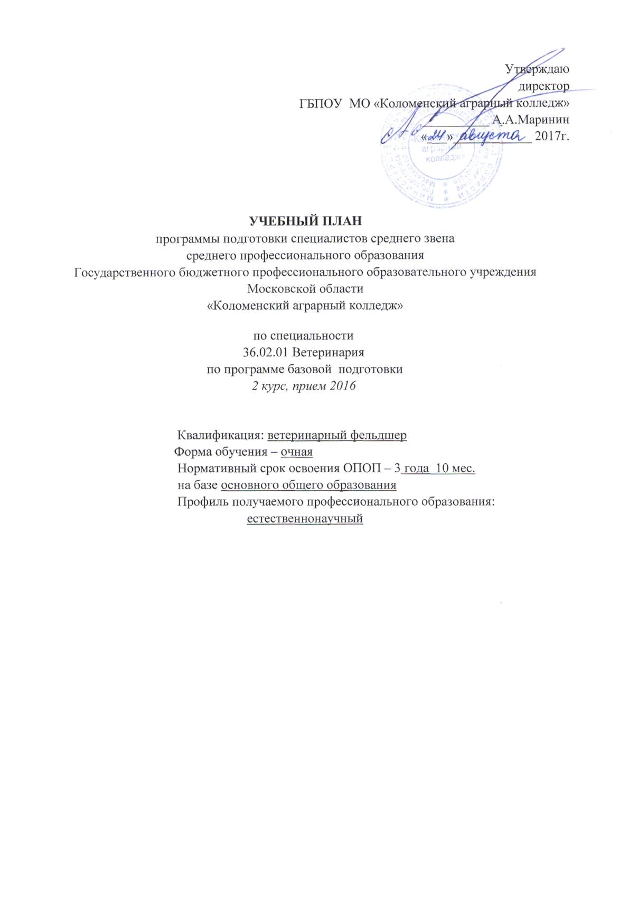
Утверждаю
директор
ГБПОУ МО «Коломенский аграрный колледж»
__________ А.А.Маринин
«___»____________ 2017г.

УЧЕБНЫЙ ПЛАН
программы подготовки специалистов среднего звена
среднего профессионального образования
Государственного бюджетного профессионального образовательного учреждения
Московской области
«Коломенский аграрный колледж»

по специальности
36.02.01 Ветеринария
по программе базовой подготовки
2 курс, прием 2016

Квалификация: ветеринарный фельдшер
Форма обучения – очная
Нормативный срок освоения ОПОП – 3 года 10 мес.
на базе основного общего образования
Профиль получаемого профессионального образования:
естественнонаучный

